Аркуш1
# | Короткий звіт | Опис | Кроки для відтворення | Очікуваний результат | Фактичний результат | Коментарі
1 | Кнопка 'Детальніше' | Кнопка 'Детальніше ' розташована не на одному рівні з іншими кнопками | Зайти на сайт: https://www.busin.com.ua/uk/strategiya/. Опуститися скролінгом до заголовку 'Основні послуги' - Перестрахування | Всі кнопки розташовані на одному рівні | Всі кнопки розташовані на одному рівні, а третя - нижче
2 | Обрізана інформація | Інформація зі статей не доступна | Зайти на сайт: https://www.busin.com.ua/uk/strategiya/. Опуститися скролінгом вниз до заголовку 'Новини' | Вся інформація зі статей відображається в повному обсязі | Інформація зі статей в повному обсязі не відображається | 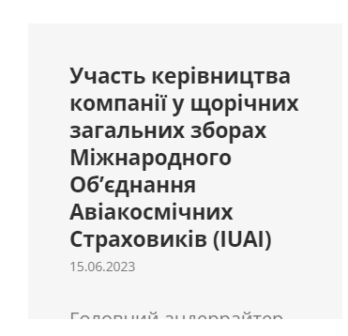
3 | Посилання не доступне | Перехід по посиланню www.uainsur.com - неможливий | Зайти на сайт: https://www.busin.com.ua/uk/strategiya/. Навести курсив на випадаюче меню - 'Компанія'. Перейти на сторінку - 'Професійне об'єднання' | Перехід по посиланню - можливий | Перехід по посиланню - неможливий | 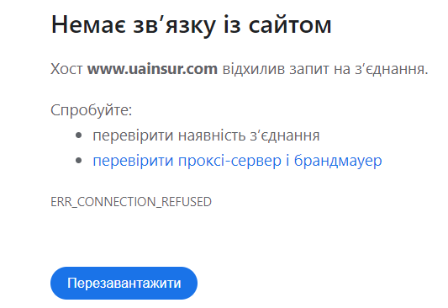
4 | Посилання не активне | Посилання www.nuclearpool.com.ua не підсвічується і перехід по ньому - неможливий | Зайти на сайт: https://www.busin.com.ua/uk/strategiya/. Навести курсив на випадаюче меню - 'Компанія'. Перейти на сторінку - 'Професійне об'єднання'. Опуститися скролінгом донизу | Посилання - активне і перехід по ньому - можливий | Посилання - не активне і перехід по ньому - неможливий
5 | Перехід по зображеню | Перехід при натискані на зображення 'UNIP' здійснюється на інше посилання | Зайти на сайт: https://www.busin.com.ua/uk/strategiya/. Навести курсив на випадаюче меню - 'Компанія'. Перейти на сторінку - 'Професійне об'єднання'. Опуститися скролінгом донизу. | Перехід при натискані на зображення 'UNIP' здійснюється на посилання www.nuclearpool.com.ua | Перехід при натискані на зображення 'UNIP' здійснюється на посилання www.uainsur.com
6 | Обрізана інформація | Інформація зі статей не доступна | Зайти на сайт: https://www.busin.com.ua/uk/strategiya/. Навести курсив на випадаюче меню - 'Новини'. Перейти на сторінку - 'Поточні'. | Вся інформація зі статей відображається в повному обсязі | Інформація зі статей в повному обсязі не відображається | 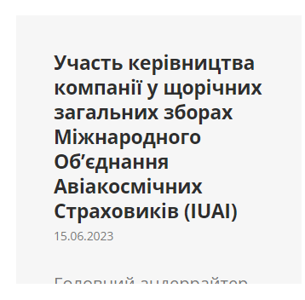
7 | Email не клікабельний | Посилання 'Email' не активне | Зайти на сайт: https://www.busin.com.ua/uk/strategiya/. Навести курсив на випадаюче меню - 'Новини'. Перейти на сторінку - 'Поточні'. Здійснити перехід на будь-яку статтю. | Посилання 'Email' клікабельне | Посилання 'Email' не клікабельне
8 | Швидкий набір | Набір по номеру телефону:+380 44 245 62 17 +380 44 249 65 04 +380 44 270 06 18 | Зайти на сайт: https://www.busin.com.ua/uk/strategiya/. Навести курсив на випадаюче меню - 'Контакти' та клікнути на нього. | Швидкий набір по номеру телефона - можливий | Швидкий набір по номеру телефона - неможливий
9 | Пошта не активний | Швидкий перехід для надсилання листа на пошту busin@busin.com.ua - неможливий | Зайти на сайт: https://www.busin.com.ua/uk/strategiya/. Навести курсив на випадаюче меню - 'Контакти' та клікнути на нього. | Швидкий перехід для надсилання листа на пошту - можливий | Швидкий перехід для надсилання листа на пошту - неможливий
10 | Вкладка 'Home' | 'Home' - на українській розкладці не перекладається | Зайти на сайт: https://www.busin.com.ua/uk/strategiya/. Навести курсив на випадаюче меню - обрати будь-яку сторінку та клікнути. 'Home' розташовано у верхньому правому кутку. | Переведено на українську мову | Не переведено на українську мову
 | Зміна мови сайту на англійську
11 | Посилання не доступне | Перехід по посиланню www.uainsur.com - неможливий | Зайти на сайт: https://www.busin.com.ua/uk/strategiya/. Навести курсив на випадаюче меню - 'Company'. Перейти на сторінку - 'Professional organisations' | Перехід по посиланню - можливий | Перехід по посиланню - неможливий
12 | Посилання не активне | Посилання www.nuclearpool.com.ua не підсвічується і перехід по ньому - неможливий | Зайти на сайт: https://www.busin.com.ua/uk/strategiya/. Навести курсив на випадаюче меню - 'Company'. Перейти на сторінку - 'Professional organisations'. Опуститися скролінгом донизу | Посилання - активне і перехід по ньому - можливий | Посилання - не активне і перехід по ньому - неможливий
13 | Перехід по зображеню | Перехід при натискані на зображення 'UNIP' здійснюється на інше посилання | Зайти на сайт: https://www.busin.com.ua/uk/strategiya/. Навести курсив на випадаюче меню - 'Company'. Перейти на сторінку - 'Professional organisations'. Опуститися скролінгом донизу. | Перехід при натискані на зображення 'UNIP' здійснюється на посилання www.nuclearpool.com.ua | Перехід при натискані на зображення 'UNIP' здійснюється на посилання www.uainsur.com
14 | Обрізана інформація | Інформація зі статей не доступна | Зайти на сайт: https://www.busin.com.ua/uk/strategiya/. Навести курсив на випадаюче меню - 'News'. Перейти на сторінку - 'Current news'. | Вся інформація зі статей відображається в повному обсязі | Інформація зі статей в повному обсязі не відображається | 
15 | Швидкий набір | Набір по номеру телефону:+380 44 245 62 17 +380 44 249 65 04 +380 44 270 06 18 | Зайти на сайт: https://www.busin.com.ua/uk/strategiya/. Навести курсив на випадаюче меню - 'Contacts' та клікнути на нього. | Швидкий набір по номеру телефона - можливий | Швидкий набір по номеру телефона - неможливий
16 | Пошта не активний | Швидкий перехід для надсилання листа на пошту busin@busin.com.ua - неможливий | Зайти на сайт: https://www.busin.com.ua/uk/strategiya/. Навести курсив на випадаюче меню - 'Contacts' та клікнути на нього. | Швидкий перехід для надсилання листа на пошту - можливий | Швидкий перехід для надсилання листа на пошту - неможливий

